Table 4
 | a. Polis; b. Formulir Klaim Meninggal Dunia yang disediakan oleh Manulife Indonesia; c. Surat keterangan dokter yang memeriksa jenazah Tertanggung yang menjelaskan sebab-sebab kematian Tertanggung; d. Akta kematian dan/atau Surat keterangan meninggal dunia dari pihak yang berwenang, e. Surat keterangan kepolisian dalam hal Tertanggung meninggal dunia akibat Kecelakaan atau hal tidak wajar; f. Surat keterangan mengenai bukti diri yang berkepentingan dalam Polis; dan g. Fotokopi identitas Tertanggung dan Yang Ditunjuk yang masih berlaku. • Untuk klaim manfaat akhir masa Pertanggungan adalah: a. Polis; dan b. Surat keterangan mengenai bukti diri Pemegang Polis.
Pembayaran Klaim | Pembayaran Manfaat Pertanggungan oleh Manulife Indonesia dilakukan paling lambat 30 (tiga puluh) hari kalender sejak tanggal klaim disetujui oleh Manulife Indonesia serta apabila dokumen yang diperlukan telah secara lengkap diterima oleh Manulife Indonesia dan telah melalui proses pengujian klaim.
Pengajuan Keluhan dan Pertanyaan | Pengajuan keluhan maupun pertanyaan dapat dilakukan dengan menghubungi Customer Contact Center PT Asuransi Jiwa Manulife Indonesia di kantor pemasaran terdekat atau melalui:
 | Customer Contact Center Manulife Indonesia Sampoerna Strategic Square, North Tower, Lantai GF
 | Jl. Jenderal Sudirman Kav. 45-46 Jakarta Selatan, 12930
 | Telp : (021) 2555 7777
 | Website : www.manulife.co.id
 | Email : customerserviceid@manulife.com
 | Facebook : Manulife Indonesia
 | Instagram : @Manulife_id
 | YouTube : Manulife Indonesia
BIAYA-BIAYA
Premi yang dibayarkan oleh nasabah sudah termasuk biaya administrasi, biaya asuransi, komisi, agen, dan biaya pemasaran.
INFORMASI TAMBAHAN
Perubahan Polis Apabila terjadi perubahan ketentuan Polis mengenai tapi tidak terbatas pada ketentuan manfaat, biaya, dan risiko akan diberitahukan kepada Pemegang Polis melalui nomor atau alamat korespondensi terkini Pemegang Polis yang tercatat pada Manulife Indonesia paling lambat 30 (tiga puluh) hari kerja sebelum terjadi perubahan. Penawaran Produk Dan/Atau Layanan Dari Manulife Indonesia Pemegang Polis akan menerima penawaran produk dan/atau layanan lainnya dari Manulife Indonesia apabila telah memberikan persetujuan eksplisit untuk pemrosesan dan pembagian data pribadi milik Pemegang Polis kepada Manulife Indonesia sesuai dengan ketentuan peraturan pelindungan data pribadi yang berlaku di Indonesia.
ILUSTRASI
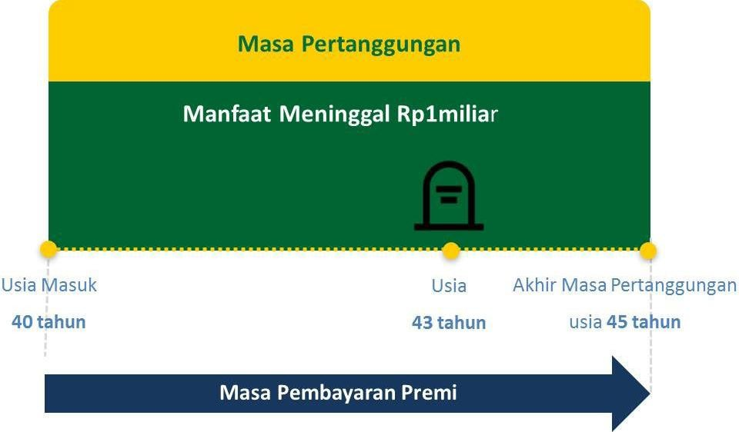 Pemegang Polis : Bapak Roby Usia Masuk : 40 Tahun Masa Pembayaran Premi : 5 tahun Uang Pertanggungan : Rp. 1.000.000.000 Premi Dasar Tahunan : Rp. 4.280.000 • Apabila Bapak Roby meninggal dunia, maka manfaat meninggal dunia yang didapatkan berupa Uang Pertanggungan sebesar Rp. 1.000.000.000. • Berikut adalah Contoh Ilustrasi apabila Bapak Roby meninggal dunia:
Penafian / Disclaimer
• Ringkasan Informasi Produk dan/atau Layanan Versi Umum (“RIPLAY Umum”) ini merupakan penjelasan singkat dari produk asuransi ProActive Plus dan bukan merupakan bagian dari aplikasi pengajuan asuransi dan Polis. Hak dan kewajiban sebagai Pemegang Polis/Tertanggung dan ketentuan lengkap mengenai produk asuransi Manulife Dynamic Life tercantum dalam ketentuan Polis yang akan dikirimkan kepada Anda setelah Manulife Indonesia menyetujui aplikasi asuransi Anda. Anda bertanggung jawab untuk memastikan bahwa Tertanggung serta Penerima Manfaat/Yang Ditunjuk memahami seluruh ketentuan Polis. • Calon Pemegang Polis wajib membaca dengan teliti dan memahami RIPLAY Umum ini dan berhak bertanya kepada tenaga pemasar atas semua hal terkait RIPLAY Umum ini sebelum memutuskan untuk membeli produk asuransi ProActive Plus. Pembelian produk asuransi jiwa adalah komitmen jangka panjang. Pengakhiran lebih awal dari Polis Asuransi dapat dikenakan biaya yang besar dan Nilai Polis dapat lebih kecil dari jumlah Premi yang dibayarkan. • Calon Pemegang Polis harus membaca, memahami, dan menandatangani aplikasi pengajuan asuransi setelah menyetujui keseluruhan isi dari ilustrasi dan informasi yang terdapat di dalam RIPLAY Umum, serta penjelasan yang disampaikan tenaga pemasar. • Manulife Indonesia berhak menerima atau menolak permohonan asuransi berdasarkan keputusan seleksi risiko yang dilakukan oleh Manulife Indonesia. Keputusan klaim sepenuhnya merupakan keputusan Manulife Indonesia yang mengacu pada ketentuan Polis ProActive Plus. • RIPLAY Umum ini mengacu dan berdasarkan pada Polis ProActive Plus yang diterbitkan oleh Manulife Indonesia. Apabila terdapat perbedaan interpretasi antara RIPLAY Umum ini dengan ketentuan Polis ProActive Plus, maka yang akan berlaku adalah ketentuan Polis ProActive Plus. • Informasi lain mengenai biaya, manfaat, risiko dan/atau syarat dan ketentuan yang berlaku untuk produk asuransi Proteksi P
Versi Juni 2026
PT Asuransi Jiwa Manulife Indonesia berizin dan diawasi oleh Otoritas Jasa Keuangan

